受注者用
様式１
週休２日確保モデル工事調査表（受注者用）
週休２日促進工事調査表（受注者用）

 | 事務所名 ：
 | 工事番号 ： | 第 － － 号 |  |  | 工事名称： | 工事
 | 回答者 ： | 請負者（会社社名） |  |  |  | （職氏名）

問１ 当初工期に変更はありましたか？
 |  |  |  |  |  |  | 回答欄
 | １ 変更なし。
 | ２ 変更あり。（変更した理由を下記に記載願います。）

問２ 週休２日確保モデル工事を実施したことで、何か変わりましたか？（重要な順に３つまで）
 |  |  |  |  | 回答欄
 | １ 計画的に休めるようになり、作業効率が上がった。
 | ２ 自分の時間（ゆとり）ができた。
 | ３ 家族（友人・知人）等と過ごす時間が増えた。
 | ４ 収入が減った。
 | ５ 平日の残業が増えた。
 | ６ 現場経費が増えた。
 | ７ 変わらない。
 | ８ その他（下記に詳細を記載願います。）

問３ 週休２日を実施することで、建設業に若年労働者等の担い手が増えると思いますか？
 |  |  |  |  |  |  | 回答欄
 | １ 増えると思う。
 | ２ 増えると思わない。（増えると思わない理由を下記に記載願います。）

問４ これからも機会があれば週休２日確保モデル工事を利用しますか？
 |  |  |  |  |  |  | 回答欄
 | １ 利用する。
 | ２ 工事内容に応じ利用する。（その理由を下記に記載願います。）
 | ３ 利用しない。（その理由を下記に記載願います。）

問５ 今回の工事の実日数を記入願います。
 | また、準備期間、後片付期間についての感想(十分もしくは不足)を記入願います。
 | なお、不足と感じた場合、必要日数を記入願います。
 | また、休日等について、夏季休暇、年末年始休暇を記入してください。

 |  | 日数 |  | 十分or不足
 | 準備期間 | 0日 | （A） |  | 不足の場合、あと |  | 0日 | 程度必要
 | 実作業期間 | 0日 | （B）
 | 休日等 | 0日 | （C） |  | 夏季休暇 | 0日 | 年末年始休暇 | 0日
 | 後片付期間 | 0日 | （D） |  | 不足の場合、あと |  | 0日 | 程度必要
 | 書類整理期間 | 0日 | （Dに含む） |  | 不足の場合、あと |  | 0日 | 程度必要
 | 合計 | 0日 | (E=A+B+C+D)

準備期間
後片付け期間
施工終了
▼土木建築工事監督・検査指針P.174より
書類整理期間
 | ※用語の定義 【準備期間】 施工に先立って行う、労務・資機材の調達、調査・測量、現場事務所の設置等の期間 （ただし、他工事や電柱移転等の影響による待機期間、工事中止期間を除く） 【休日等】 休日（土日、祝日、夏季休暇及び年末年始休暇）、降雨日、降雪・出水期等の作業 不能日数を含む期間 【後片付期間】 施工終了後から竣工検査までの期間（社内検査、後片付け、清掃等の期間を含む） 【書類整理期間】 後片付け期間の中で竣工検査のために書類を整理している期間
 | 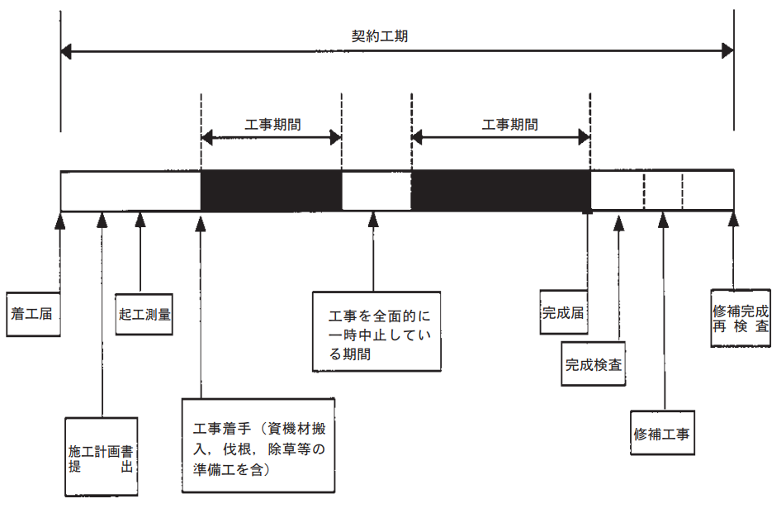
問６ 今後、週休２日を推進するうえで、発注者が特に取り組むべきと思うものはありますか？ （重要な順に３つまで）
 |  |  |  |  | 回答欄
 | １ 適切な工期設定（当初工期設定の見直し）
 | ２ 工期の増への柔軟な協議
 | ３ 工期設定の条件（根拠）明示
 | (例：準備期間○○日間、地元調整等による工事不可期間○○日間等）
 | ４ 工事工程の共有
 | ５ 工事金額への反映
 | ６ 工事成績評定の加算
 | ７ その他（下記に詳細を記載願います。）

問７ 週休２日確保モデル工事に対する意見（良い点、悪い点）等があれば記入してください。

 |  |  |  |  |  |  |  | 以上です。ご協力ありがとうございました。

